상품제안서
EVA 레인코트 공용 우비 비옷 판초 우의 | 상품코드: F05398

 |  |  |  |  |  |  | 02-412-0044 | www.easy1.co.kr
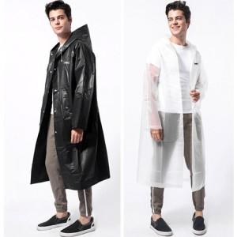

【상세/제작정보】

【인쇄/포장옵션】 | 자수 / 별도문의

【공급단가】 | 수량 | 100~ | 300~ | 500~ | 1,000~ | 3,000~
*VAT별도 | 단가 | 30,640원 | 29,520원 | 28,400원 | 27,280원 | 26,600원

【상품 URL】 | http://www.easy1.co.kr/src/goods_detail.php?gdno=5398

